Por_qué_inadmitimos
¿Por qué se inadmiten solicitudes?
Inadmisiones por causa | Número | Porcentaje
Art. 18.1 | 1,145 | 6.09%
Art. 18.1 a | 1,541 | 8.19%
Art. 18.1 b | 610 | 3.24%
Art. 18.1 c | 1,851 | 9.84%
Art. 18.1 d | 4,510 | 23.97%
Art. 18.1 e | 2,523 | 13.41%
D.A 1ª 1 | 2,023 | 10.75%
D.A.1ª 2 | 3,369 | 17.91%
Otros | 1,243 | 6.61%
Total | 18,815 | 100%

Nota 1:
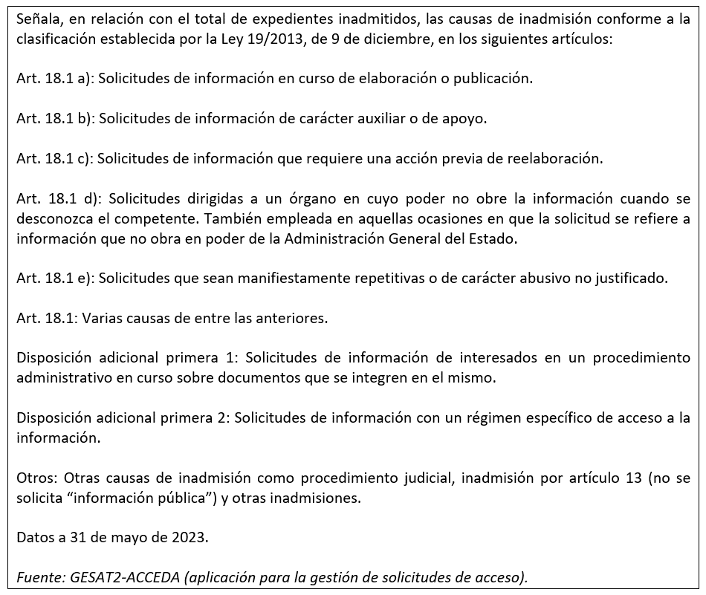

Cómo_concedemos_el_acceso
¿Cómo concedemos el acceso?
Tipo de concesión | Número | Porcentaje
Concesión | 46,204 | 85.54%
Concesión parcial Art. 14.1 | 1,566 | 2.90%
Concesión parcial Art. 18.1 | 4,423 | 8.19%
Concesión parcial art. 15 | 611 | 1.13%
Otros | 1,209 | 2.24%
Total | 54,013 | 100%

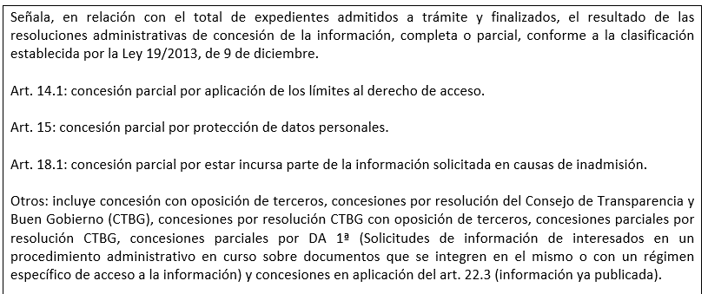
Nota 1:
Nota 1:

